Sheet1
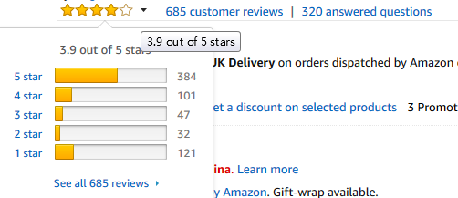
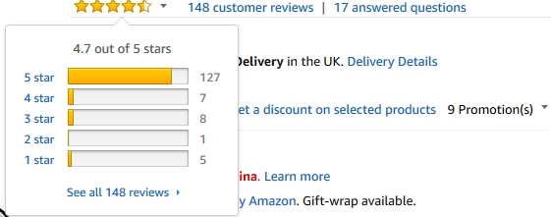
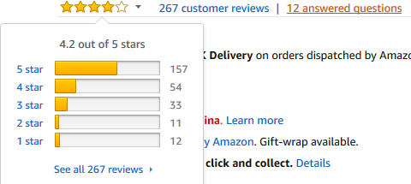
系统备货计算公式
日期 | 容错数量 | 3天出单 | 15天出单 | 30天出单 | 大类排名 | 小类排名 | 评分 | 曝光量 | 点击率 | 转化率 | 刷单库存 | 秒杀库存 | 备货天数 +物流时效 | 备货数量 | FBA库存 | 调拨需求
2023.07.30 | 15.47 | 68 | 206 | 300 | 4800 | 2 | 4.5 | 436 | 19.02% | 17.65% | 68 | 300 | 45 | 1064.00 | 500 | 564
 |  |  |  |  |  |  |  |  |  | 1.如果评分降低，备货库存可以相对减少
 |  |  |  |  |  |  |  |  |  | 2.如果质量可以改善，那么刷单库存就增加
评分常规算法 |  |  |  |  |  |  |  |  |  | 3.实际调拨数量=备货数量-现有库存
✬ | ✬✬ | ✬✬✬ | ✬✬✬✬ | ✬✬✬✬✬ | 评论总数 | 得分 | 目标评分 | 需求数量 |  | 4.季节性产品另外分析
12 | 11 | 33 | 54 | 157 | 267 | 4.25 | 4.4 | 68 |  | 5.旺季不要备大货，按照常规出单来算

